11월 개발일정 (일단위)
2020 | 년 | 11 | 월 | 일정표

1 | 2 | 3 | 4 | 5 | 6 | 7
사전준비

8 | 9 | 10 | 11 | 12 | 13 | 14
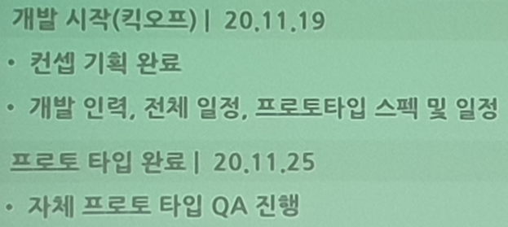

15 | 16 | 17 | 18 | 19 | 20 | 21
 |  |  |  | 킥오프

22 | 23 | 24 | 25 | 26 | 27 | 28
 |  |  | 프로토 타입 완료

 |  |  |  |  |  |  | 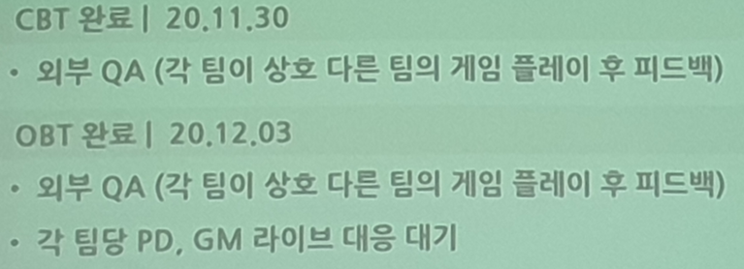
29 | 30 | 1 | 2 | 3 | 4 | 5
 | CBT 완료 |  |  | OBT 완료 |  | 릴리즈 완료

 | 사전준비 기간 | 킥오프 기간 | CBT 기간 | OBT 기간

